Додаток_3_Брендування
 | Додаток №3

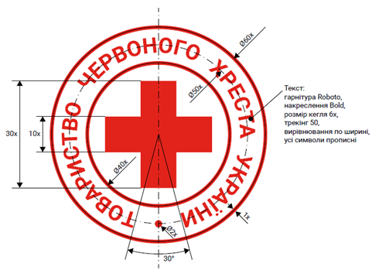

Логотип партнера
Логотип партнера має бути тільки у наведеному нижче форматі. Заборонено змінювати місце розташування назви донора, назва донора повинна знаходитися праворуч від логотипу. Колір символу донора: #009CEB / RGB 0.156.235 / CMYK 79.3.0.0 / Pantone 2995 C. Колір напису на логотипі донора: #00352C / RGB 0.53.44 / CMYK 92.14.67.70 / Pantone 3308 C.

